PP
Příloha č. 2 Kupní smlouvy - technická specifikace Propagační předměty (II.) 004 - 2025

 | Vyplní se automaticky
 | Vyplní dodavatel
 |  |  |  |  |  |  | [DOPLNÍ DODAVATEL]
Položka | Název | Množství | Měrná jednotka [MJ] | Popis | Ilustrační obrázek | MAXIMÁLNÍ CENA za měrnou jednotku (MJ) v Kč bez DPH | NABÍDKOVÁ CENA za měrnou jednotku (MJ) v Kč bez DPH | NABÍDKOVÁ CENA CELKEM v Kč bez DPH | VYHOVUJE / NEVYHOVUJE | Fakturace | Financováno z projektových finančních prostředků | Pokud financováno z projektových prostředků, pak DODAVATEL uvede NA FAKTURU: NÁZEV A ČÍSLO DOTAČNÍHO PROJEKTU | Obchodní podmínky NAD RÁMEC STANDARDNÍCH obchodních podmínek | Kontaktní osoba k převzetí zboží | Místo dodání | Termín dodání (uveden v kalend. dnech od dojití výzvy Objednatele k plnění Smlouvy) | CPV - výběr propagační předměty
1 | Bavlněná taška | 200 | ks | Nákupní taška s dlouhými uchy. Materiál: 100% bavlna. Gramáž: 140 g/m². Rozměry: 37-38 cm x 41-42 cm. Ucha o délce 60 cm. Potisk na ploše min. 30x26 cm, max. 30x30 cm. Digitální transfer (plnobarevně CMYK): logo EU Peace (3 barvy), EU (2 barvy), Plzeňský kraj (4 barvy), ZČU (1 barva), nápis "EUPeace Conference Pilsen 2025" (modrá barva). Potisk viz Příloha č. 3 Kupní smlouvy - potisk_PP (II.)-004-2025.zip | 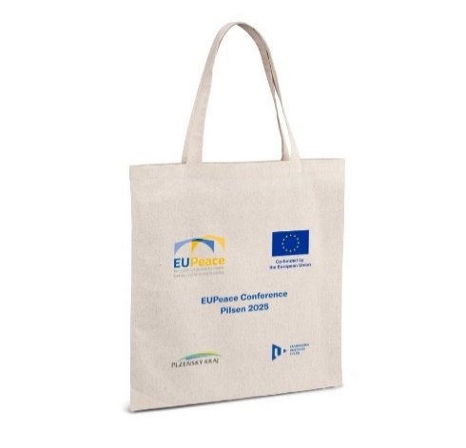 | 120.00 Kč |  |  |  | Společná faktura | ANO | Název projektu: EUPeace Číslo projektu: 101124223 | Požadavek na dodání produktové karty jako součást nabídky k ověření splnění zadané specifikace. | Mgr. Ondřej Benda, Tel.: 739 667 454, E-mail: obenda@rek.zcu.cz | Univerzitní 22, 301 00 Plzeň, International Office, místnost UU 109 | 30 dní | 39294100-0 - Informační a propagační výrobky
2 | Poznámkový blok s propiskou | 250 | ks | Ekologický blok s kroužkovou vazbou a perem. Obal: kraftový papír. Blok: min. 70 listů recyklovaného linkovaného papíru. Doplňky (hřbet, gumička, detaily na propisce) v černé barvě. Tampontisk / sítotisk na přední straně v dolní části, v šířce min. 7 cm v černé barvě. Potisk viz Příloha č. 3 Kupní smlouvy - potisk_PP (II.)-004-2025.zip | 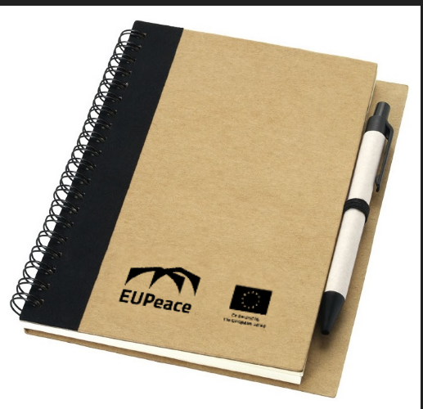 | 80.00 Kč
3 | Lahev na vodu | 200 | ks | Netekoucí lahev na vodu. Materiál: - lahev: rPET (s garancí obsahu recyklátu min. 75% dle certifikátu GRS) - víčko: bambus (s FSC certifikací lesního hospodaření) Bez BPA. Objem: min. 660 ml. Baleno v dárkové krabičce (s FSC certifikací lesního hospodaření). Potisk v šíři min. 7 cm, loga viz Příloha č. 3 Kupní smlouvy - potisk_PP (II.)-004-2025.zip | 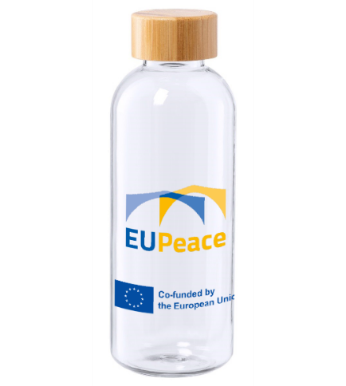 | 180.00 Kč
4 | Visačka na kufr | 200 | ks | Visačka na zavazadla z recyklované umělé kůže. Materiál: recyklovaná PU (s garancí obsahu recyklátu min. 20% dle certifikace RCS). Rozměry: šířka 5-6, délka 16 cm (+/- 0,5 cm). S adresním štítkem k vyplnění kontaktních údajů. Možnost připevnění: smyčka na pásku. Barva koženky: béžová. Ražba: EUPeace logo + co founded v dolní části. Rozměry ražby: šíře min. 2,5 cm. Potisk viz Příloha č. 3 Kupní smlouvy - potisk_PP (II.)-004-2025.zip | 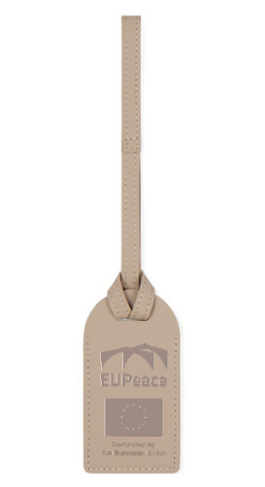 | 240.00 Kč
5 | Balzám na rty | 200 | ks | Voskový balzám na rty v klasické tyčince. Stříbrný metalický obal. Dermatologicky testováno. Ochranný faktor před slunečním UV zářením min. SPF10. Čistá hmotnost: min. 15 g. Tampontisk ze dvou stran (front & back), každé o výšce min. 1 cm (front: EUPeace logo, back: co founded) Potisk viz Příloha č. 3 Kupní smlouvy - potisk_PP (II.)-004-2025.zip | 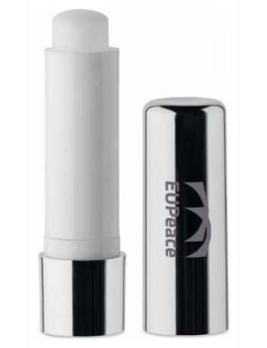 | 65.00 Kč
6 | Stolní roll-up A3 | 2 | ks | Interiérový stolní roll-up A3. Rolovací banner s podpůrnou tyčí. Odlehčený (hmotnost max. 415 g). Barva podstavce a samolepicí lišty: stříbrná. Plnobarevný potisk na celé ploše. Rozměry banneru: 30 x 42 cm (+/- 3 mm). Gramáž banneru: min. 510 g/m2 Celoplošný latexový tisk na banner s matným povrchem. Potisk viz Příloha č. 3 Kupní smlouvy - potisk_PP (II.)-004-2025.zip | 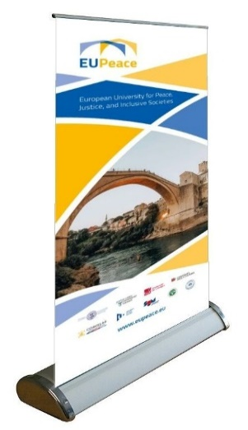 | 1,000.00 Kč
7 | Klíčenka | 200 | ks | Polyesterová šňůrka s kovovou karabinou, 20 x 480 mm. Barva: Bílá Materiál: Polyester. Potisk: střídání log po celé délce klíčenky s rozestupy cca 3 cm. Potisk viz Příloha č. 3 Kupní smlouvy - potisk_PP (II.)-004-2025.zip | 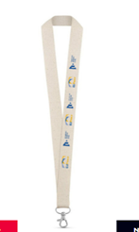 | 30.00 Kč
8 | Desky s vnitřní klopou | 200 | ks | Bílé desky pro dokumenty a prezentace formátu A4. Ve spodní klopě dva průřezy pro vizitku. Vyrobeno z bílého křídového papíru 300 g/m2. Potisk viz Příloha č. 3 Kupní smlouvy - potisk_PP (II.)-004-2025.zip | 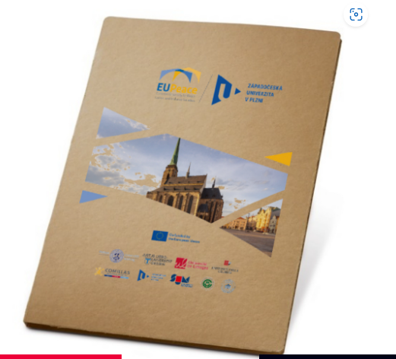 | 130.00 Kč
9 | Triko s krátkým rukávem | 20 | ks | Bavlněné modré tričko s krátkým rukávem a kulatým výstřihem. V unisex provedení lehce vypasovaný střih. Materiál: 85 % bavlna Single Jersey, 15% viskóza. Gramáž: min. 150 g/m. Velikosti: (rozměry budou upřesněny dle velikostní tabulky zaslané vítězným dodavatelem). Potisk v bílé barvě s motivem přiloženého loga EUPeace umístěného uprostřed v horní časti + potisk na pravém rameni logem co-founded by EU (Přiloženo). Specifiakce barvy: PANTONE 300 C CMYK: 100 60 0 0 RGB: 0 92 169 Hexadecimal: #005ca9 Potisk viz Příloha č. 3 Kupní smlouvy - potisk_PP (II.)-004-2025.zip | 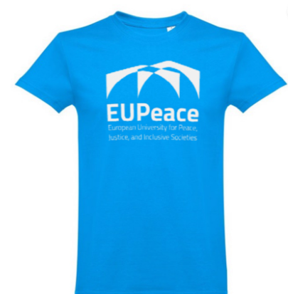 | 400.00 Kč |  |  |  | Samostatná faktura |  |  |  |  |  | do 15.8.2025

Informace pro dodavatele: Pokud se dodavateli při zadávání jednotkových cen objeví text - "NEVYHOVUJE", znamená to překročení stanovené maximální nepřekročitelné nabídkové ceny, a to znamená nesplnění podmínek stanovených Zadavatelem. Pokud bude nabídka v této podobě podána Zadavateli, bude při posouzení vyřazena. |  |  |  |  |  | CELKOVÁ MAXIMÁLNÍ CENA za celou VZ v Kč BEZ DPH | CELKOVÁ NABÍDKOVÁ CENA v Kč bez DPH
V případě, že se dodavatel při předání zboží na některá uvedená tel. čísla nedovolá, bude v takovém případě volat tel. 377 631 320. |  |  |  |  |  | 183,000.00 Kč | 0.00 Kč

